ENERO
COTIZACIÓN PROPUESTA_KIT CUMPLEAÑOS_20.01.2026 |  |  |  |  |  |  |  |  |  | MARGEN GANANCIA, MINIMA - S/.150 - PARA PEDIDOS POCOS COMO 30 -50-100 UNID. DE PRODUCTOS ECONOMICOS (EJM. LAPICEROS, LLAVEROS PLASTICOS) PROMEDIA - S/.400 A 500 - PARA PEDIDOS MAS DE 150 UNID DE PRODCUCTOS COSTO MEDIO-ALTO (EJM. LAPICEROS METALICOS)
Nº | Cód. Artíc. | Artículo | Foto | Cant. | Costo uni. NO IGV (S/.) | Tiempo Entrega | Detalles | Costo Total. NO IGV (S/.) |  | proveedor | Cod. Prod. Prov. | Obseraciones | costo $ | COSTO S/. | % | Resultado | Margen | Total | Cantidad | Costo MUESTRA Unidad | Movilidad | Total Producto | Tipo de Impresión | Costo impresión | Cant Color | Cant Lados | Cantidad por Millar | Costo Impresión | Empaq | Seguro CRT | Total | Costo S/. Sin IGV | I.G.V | TOTAL | COSTO DE BOLSA | % utilidad
2 | KIT CUMPLEAÑOS opcion 2 |  |  | 600 | S/. 28.19 | 20 a 28 Dias utiles por cada parcial de 50 unidades | KIT CUMPLEAÑOS opcion 2 BOLSA TOCUYO Material: Tocuyo 100% algodón. Medidas: 42 x 38 cm Descripción: Bolsa con asas, sin fuelle. Color: Natural MOCHILA CRUZADA Material: Lona Medidas: 30 x 20 x 7 cm aprox. Modelo: 1 Bolsillo principal, 1 bolsillo delantero (horizontal) con forro, ambos con cierre #8. Interior principal sin forro. Asa para mano (opcional) y asa cruzada para cuerpo en cinta rigida de color a elegir. Color a elegir *Incluye logo a 1 color en cada producto *Arte y diseño debe ser facilitado por el cliente ---------------- Presentacion del kit: en cajas grupales y bolsa individual *incluye armado del kit *CORTESÏA: 1 tarjeta saludo o con mensaje personalizado de campaña A5 | S/. 16,914.00 | pago: 50/50 entrega chorrillos : oficina (pero considerar almacen) entrega de 50 kits x mes Pagop unico en Enero | OLAF / GUSTAVO / RAMACARD o LASER COLRO / COMPINA Serv armado | bolsa tocuyo S/5.90+ igv / Mochila cruzada S/ 10.50 +igv / TARJETA S/0.75 INCLYE IGV /} Por persona S/60 3 perosnas = S/180 / bolsita individual S/1.5 |  |  | S/. 18.98 | 39 | S/. 7.40 | S/. 4,442.10 | S/. 26.39 | 600 | S/. 144.92 | S/. 410.00 | S/. 16,387.02 | COTINGENCIA | S/. 0.00 | 1 | 1 | 1 | S/. 0.00 | S/. 116.40 | S/. 412.59 | S/. 16,916.00 | S/. 28.19 | S/. 5.07 | S/. 33.27 | S/. 2,200.00 |  | 31.09
 |  |  |  |  |  |  |  |  |  |  |  |  |  |  | 1 |  |  |  |  |  |  |  |  |  |  |  |  |  |  |  | 31.09
 |  |  |  |  |  |  | SUB TOTAL | S/. 16,914.00
 |  |  |  |  |  |  | IGV | S/. 3,044.52
 |  |  |  |  |  |  | TOTAL | S/. 19,958.52

COTIZACIÓN PROPUESTA_KIT CUMPLEAÑOS_19.01.202 |  |  |  |  |  |  |  |  |  | MARGEN GANANCIA, MINIMA - S/.150 - PARA PEDIDOS POCOS COMO 30 -50-100 UNID. DE PRODUCTOS ECONOMICOS (EJM. LAPICEROS, LLAVEROS PLASTICOS) PROMEDIA - S/.400 A 500 - PARA PEDIDOS MAS DE 150 UNID DE PRODCUCTOS COSTO MEDIO-ALTO (EJM. LAPICEROS METALICOS)
Nº | Cód. Artíc. | Artículo | Foto | Cant. | Costo uni. NO IGV (S/.) | Tiempo Entrega | Detalles | Costo Total. NO IGV (S/.) |  | proveedor | Cod. Prod. Prov. | Obseraciones | costo $ | COSTO S/. | % | Resultado | Margen | Total | Cantidad | Costo MUESTRA Unidad | Movilidad | Total Producto | Tipo de Impresión | Costo impresión | Cant Color | Cant Lados | Cantidad por Millar | Costo Impresión | Empaq | Seguro CRT | Total | Costo S/. Sin IGV | I.G.V | TOTAL | COSTO DE BOLSA | % utilidad
1 | KIT CUMPLEAÑOS opcion 1 |  |  | 600 | S/. 29.89 | 20 a 28 Dias utiles por cada parcial de 50 unidades | KIT CUMPLEAÑOS opcion 1 BOLSA TOCUYO Material: Tocuyo 100% algodón. Medidas: 42 x 38 cm Descripción: Bolsa con asas, sin fuelle. Color: Natural VELA Modelo :"Feliz cumpleaños" Colores: dorado y plateado Tamaño pequeño. MOCHILA CRUZADA Material: Lona Medidas: 30 x 20 x 7 cm aprox. Modelo: 1 Bolsillo principal, 1 bolsillo delantero (horizontal) con forro, ambos con cierre #8. Interior principal sin forro. Asa para mano (opcional) y asa cruzada para cuerpo en cinta rigida de color a elegir. Color a elegir *Incluye logo a 1 color en cada producto *Arte y diseño debe ser facilitado por el cliente ---------------- Presentacion del kit: en cajas grupales y bolsa individual *incluye armado del kit *CORTESÏA: 1 tarjeta saludo o con mensaje personalizado de campaña | S/. 17,934.00 | pago: 50/50 entrega chorrillos : oficina (pero considerar almacen) entrega de 50 kits x mes Pagop unico en Enero | OLAF / GUSTAVO / IMPORTACIONES KTK / AMACARD o LASER COLRO / COMPINA Serv armado | bolsa tocuyo S/5.90+ igv / Mochila cruzada S/ 10.50 +igv / Velas S/1.50 INCLUYE IGV / TARJETA S/0.75 INCLYE IGV /} Por persona S/60 3 perosnas = S/180 / bolsita individual S/1.5 |  |  | S/. 20.48 | 36.2 | S/. 7.41 | S/. 4,448.98 | S/. 27.90 | 600 | S/. 152.42 | S/. 460.00 | S/. 17,351.40 | COTINGENCIA | S/. 0.00 | 1 | 1 | 1 | S/. 0.00 | S/. 116.40 | S/. 436.69 | S/. 17,904.49 | S/. 29.84 | S/. 5.37 | S/. 35.21 | S/. 2,200.00 |  | 31.09
 |  |  |  |  |  |  |  |  | 31.9 |  |  |  |  |  |  |  |  |  |  |  |  |  |  |  |  |  |  |  |  |  | 31.09
2 | KIT CUMPLEAÑOS opcion 2 |  |  | 600 | S/. 28.19 | 20 a 28 Dias utiles por cada parcial de 50 unidades | KIT CUMPLEAÑOS opcion 2 BOLSA TOCUYO Material: Tocuyo 100% algodón. Medidas: 42 x 38 cm Descripción: Bolsa con asas, sin fuelle. Color: Natural MOCHILA CRUZADA Material: Lona Medidas: 30 x 20 x 7 cm aprox. Modelo: 1 Bolsillo principal, 1 bolsillo delantero (horizontal) con forro, ambos con cierre #8. Interior principal sin forro. Asa para mano (opcional) y asa cruzada para cuerpo en cinta rigida de color a elegir. Color a elegir *Incluye logo a 1 color en cada producto *Arte y diseño debe ser facilitado por el cliente ---------------- Presentacion del kit: en cajas grupales y bolsa individual *incluye armado del kit *CORTESÏA: 1 tarjeta saludo o con mensaje personalizado de campaña | S/. 16,914.00 | pago: 50/50 entrega chorrillos : oficina (pero considerar almacen) entrega de 50 kits x mes Pagop unico en Enero | OLAF / GUSTAVO / IMPORTACIONES KTK / AMACARD o LASER COLRO / COMPINA Serv armado | bolsa tocuyo S/5.90+ igv / Mochila cruzada S/ 10.50 +igv / Velas S/1.50 INCLUYE IGV / TARJETA S/0.75 INCLYE IGV /} Por persona S/60 3 perosnas = S/180 / bolsita individual S/1.5 |  |  | S/. 18.98 | 38 | S/. 7.21 | S/. 4,328.20 | S/. 26.20 | 600 | S/. 144.92 | S/. 390.00 | S/. 16,253.12 | COTINGENCIA | S/. 0.00 | 1 | 1 | 1 | S/. 0.00 | S/. 116.40 | S/. 409.24 | S/. 16,778.75 | S/. 27.96 | S/. 5.03 | S/. 33.00 | S/. 2,200.00 |  | 31.09
 |  |  |  |  |  |  |  |  | 31.9 |  |  |  |  |  | 1 |  |  |  |  |  |  |  |  |  |  |  |  |  |  |  | 31.09

COTIZACIÓN PROPUESTA_KIT CUMPLEAÑOS_19.01.202 |  |  |  |  |  |  |  |  |  | MARGEN GANANCIA, MINIMA - S/.150 - PARA PEDIDOS POCOS COMO 30 -50-100 UNID. DE PRODUCTOS ECONOMICOS (EJM. LAPICEROS, LLAVEROS PLASTICOS) PROMEDIA - S/.400 A 500 - PARA PEDIDOS MAS DE 150 UNID DE PRODCUCTOS COSTO MEDIO-ALTO (EJM. LAPICEROS METALICOS)
Nº | Cód. Artíc. | Artículo | Foto | Cant. | Costo uni. NO IGV (S/.) | Tiempo Entrega | Detalles | Costo Total. NO IGV (S/.) |  | proveedor | Cod. Prod. Prov. | Obseraciones | costo $ | COSTO S/. | % | Resultado | Margen | Total | Cantidad | Costo MUESTRA Unidad | Movilidad | Total Producto | Tipo de Impresión | Costo impresión | Cant Color | Cant Lados | Cantidad por Millar | Costo Impresión | Empaq | Seguro CRT | Total | Costo S/. Sin IGV | I.G.V | TOTAL | COSTO DE BOLSA | % utilidad
1 | KIT CUMPLEAÑOS opcion 1 |  |  | 600 | S/. 30.19 | 20 a 28 Dias utiles por cada parcial de 50 unidades | KIT CUMPLEAÑOS opcion 1 BOLSA TOCUYO Material: Tocuyo 100% algodón. Medidas: 42 x 38 cm Descripción: Bolsa con asas, sin fuelle. Color: Natural VELA Modelo :"Feliz cumpleaños" Colores: dorado y plateado Tamaño pequeño. MOCHILA CRUZADA Material: Lona Medidas: 30 x 20 x 7 cm aprox. Modelo: 1 Bolsillo principal, 1 bolsillo delantero (horizontal) con forro, ambos con cierre #8. Interior principal sin forro. Asa para mano (opcional) y asa cruzada para cuerpo en cinta rigida de color a elegir. Color a elegir *Incluye logo a 1 color en cada producto *Arte y diseño debe ser facilitado por el cliente ---------------- Presentacion del kit: en cajas grupales y bolsa individual *incluye armado del kit *CORTESÏA: 1 tarjeta saludo o con mensaje personalizado de campaña | S/. 18,114.00 | pago: 50/50 entrega chorrillos : oficina (pero considerar almacen) entrega de 50 kits x mes Pagop unico en Enero | OLAF / GUSTAVO / IMPORTACIONES KTK / AMACARD o LASER COLRO / COMPINA Serv armado | bolsa tocuyo S/5.90+ igv / Mochila cruzada S/ 10.50 +igv / Velas S/1.50 INCLUYE IGV / TARJETA S/0.75 INCLYE IGV /} Por persona S/60 3 perosnas = S/180 / bolsita individual S/1.5 |  |  | S/. 20.48 | 36 | S/. 7.37 | S/. 4,424.40 | S/. 27.86 | 600 | S/. 152.42 | S/. 540.00 | S/. 17,406.82 | COTINGENCIA | S/. 60.00 | 1 | 1 | 1 | S/. 60.00 | S/. 116.40 | S/. 527.50 | S/. 18,110.71 | S/. 30.18 | S/. 5.43 | S/. 35.62 | S/. 2,200.00 |  | 31.09
 |  |  |  |  |  |  |  |  | 31.9 |  |  |  |  |  | 1 |  |  |  |  |  |  |  |  |  |  |  |  |  |  |  | 31.09
3 | KIT CUMPLEAÑOS opcion 2 |  | 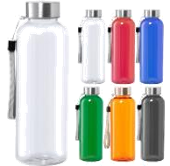 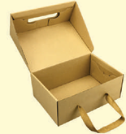 | 600 | S/. 29.29 | 20 a 28 Dias utiles por cada parcial de 50 unidades | KIT CUMPLEAÑOS opcion 2 CARTUCHERA ECOLÓGICA Material : Tocuyo intermedio Medidas: 20 cm ancho x 12 cm alto x 8cm aprox. Color: Natural cuerpo Acabado en cosido y con agarradera de cinta rigida TOMATODO PLASTICO Material: Plástico Translucido PP Capacidad 600 ML Modelo: Tomatodo de plástico con Tapa de Plastico y Sujetador. Libre de BPA, Antigoteo Presentación: Caja individual. Color: Rojo, negro, azul, blanco y transparente CAJA DE PRESENTACIÓN Material: Microcorrugado Modelo: Tipo cajas Maletin. Medidas: 38 x 33 x 12 cm Impresión a 1 color por el exterior de la tapa Serigrafia, Presentación individual: Caja kit con film *Incluye logo a 1 color en cada producto *Arte y diseño debe ser facilitado por el cliente ---------------- Presentacion del kit: en cajas grupales y presentacion individual de cada kit *incluye armado del kit *CORTESÏA: 1 tarjeta saludo o con mensaje personalizado de campaña y viruta de color crema | S/. 17,574.00 |  | EDILVERTO-GUSTAVO-DANTE / TIENDA PUBLICITARIA / CYM / CPMPINA | / edilverto: Neceser:S/5.50 +IGV gustavo:S/ 6 .5 / Tomatodo: S/6.95 INCLUIDO IGV / / caja S/3300 INCLUYE IGV / TARJETA S/0.75 INCLYE IGV /} Por persona S/60 3 perosnas = S/180 / Viruta : kilo S/20 |  |  | S/. 19.41 | 40.5 | S/. 7.86 | S/. 4,716.49 | S/. 27.27 | 600 | S/. 38.82 | S/. 390.00 | S/. 16,790.96 | Tomatodo S/150 | S/. 150.00 | 1 | 1 | 1 | S/. 150.00 | S/. 116.40 | S/. 511.72 | S/. 17,569.08 | S/. 29.28 | S/. 5.27 | S/. 34.55
 |  |  |  |  |  |  |  |  |  |  |  |  |  |  |  | 5.5
3 | KIT CUMPLEAÑOS opcion 3 |  | 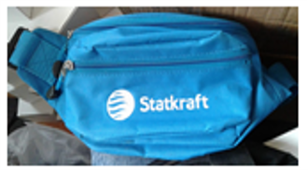 | 600 | S/. 27.29 | 20 a 28 Dias utiles por cada parcial de 50 unidades | KIT CUMPLEAÑOS opcion 3 BOLSA TOCUYO Material: Tocuyo 100% algodón. Medidas: 42 x 38 cm Descripción: Bolsa con asas, sin fuelle. Color: Natural CANGUROS Material: Kodra Modelo: Con 2 cierres Medida: standar Color:a eleccion Acabados: 02 compartimiento, 02 cierre de nylon N°5 con 2 jaladores con tope Presentación: Empaque 25 a 50 unidades *Incluye 1 logo bordado por 1 lado *Incluye logo a 1 color en cada producto *Arte y diseño debe ser facilitado por el cliente ------------------------------------ Presentacion del kit: en cajas grupales y bolsa individual *incluye armado del kit *CORTESÏA: 1 tarjeta saludo o con mensaje personalizado de campaña | S/. 16,374.00 |  | OLAF / GUSTAVO / COMPINA Serv armado | bolsa tocuyo S/5.80 + igv / CANGURO: S/9.40 / TARJETA S/0.75 INCLYE IGV / Por persona S/60 3 perosnas = S/180 / Viruta : kilo S/20 |  |  | S/. 17.88 | 42 | S/. 7.51 | S/. 4,506.60 | S/. 25.39 | 600 | S/. 35.77 | S/. 390.00 | S/. 15,662.37 | Yainclye | S/. 0.00 | 1 | 1 | 1 | S/. 0.00 | S/. 116.40 | S/. 473.36 | S/. 16,252.13 | S/. 27.09 | S/. 4.88 | S/. 31.96

4 | ENTREGA PARCIALES |  |  | 12 | S/. 95.00 | 1 Dias utiles X cada entrega parcial | ENTREGAS PARCIALES- A CHORRILLOS *Movilidad por entrega, en base a 12 entregas parciales de 50 kits x mes | S/. 1,140.00

 |  |  |  |  |  |  | SUB TOTAL | S/. 18,114.00
 |  |  |  |  |  |  | IGV | S/. 3,260.52
 |  |  |  |  |  |  | TOTAL | S/. 21,374.52

COTIZACIÓN PROPUESTA_KIT CUMPLEAÑOS_14.01.202 |  |  |  |  |  |  |  |  |  | MARGEN GANANCIA, MINIMA - S/.150 - PARA PEDIDOS POCOS COMO 30 -50-100 UNID. DE PRODUCTOS ECONOMICOS (EJM. LAPICEROS, LLAVEROS PLASTICOS) PROMEDIA - S/.400 A 500 - PARA PEDIDOS MAS DE 150 UNID DE PRODCUCTOS COSTO MEDIO-ALTO (EJM. LAPICEROS METALICOS)
Nº | Cód. Artíc. | Artículo | Foto | Cant. | Costo uni. NO IGV (S/.) | Tiempo Entrega | Detalles | Costo Total. NO IGV (S/.) |  | proveedor | Cod. Prod. Prov. | Obseraciones | costo $ | COSTO S/. | % | Resultado | Margen | Total | Cantidad | Costo MUESTRA Unidad | Movilidad | Total Producto | Tipo de Impresión | Costo impresión | Cant Color | Cant Lados | Cantidad por Millar | Costo Impresión | Empaq | Seguro CRT | Total | Costo S/. Sin IGV | I.G.V | TOTAL | COSTO DE BOLSA | % utilidad
1 | KIT CUMPLEAÑOS |  |  | 600 | S/. 31.09 | 20 a 28 Dias utiles por cada parcial de 50 unidades | KIT CUMPLEAÑOS BOLSA TOCUYO Material: Tocuyo 100% algodón. Medidas: 42 x 38 cm Descripción: Bolsa con asas, sin fuelle. Color: Natural VELA Modelo :"Feliz cumpleaños" Colores: dorado y plateado Tamaño pequeño. MOCHILA CRUZADA Material: Lona Medidas: 30 x 20 x 7 cm aprox. Modelo: 1 Bolsillo principal, 1 bolsillo delantero (horizontal) con forro, ambos con cierre #8. Interior principal sin forro. Asa para mano (opcional) y asa cruzada para cuerpo en cinta rigida de color a elegir. Color a elegir *Incluye logo a 1 color en cada producto *Arte y diseño debe ser facilitado por el cliente ---------------- Presentacion del kit: en cajas grupales, no bolsa individual *incluye armado del kit *CORTESÏA: 1 tarjeta saludo o con mensaje personalizado de campaña y 1 llavero casco minero a color a selecionar (rojo,verde,amarilllo o azul) | S/. 18,654.00 | pago: 50/50 entrega chorrillos : oficina (pero considerar almacen) entrega de 50 kits x mes Pagop unico en Enero | DANTE - scorpsac / GUSTAVO / IMPORTACIONES KTK / TIENDA PUBLICITARIA / AMACARD o LASER COLRO / COMPINA Serv armado | bolsa tocuyo S/5.90+ igv / Mochila cruzada S/ 10.50 +igv / Velas S/1.50 INCLUYE IGV / llavero S/1.59 INCLUYE IGV / TARJETA S/0.75 INCLYE IGV /} Por persona S/60 3 perosnas = S/180 |  |  | S/. 20.43 | 40.6 | S/. 8.29 | S/. 4,976.45 | S/. 28.72 | 600 | S/. 152.14 | S/. 540.00 | S/. 17,925.87 | COTINGENCIA | S/. 60.00 | 1 | 1 | 1 | S/. 60.00 | S/. 116.40 | S/. 543.07 | S/. 18,645.34 | S/. 31.08 | S/. 5.59 | S/. 36.67 | S/. 2,200.00 |  | 31.09
 |  |  |  |  |  |  |  |  | 31.9 |  |  |  |  |  | 1
2 | ENTREGA PARCIALES |  |  | 12 | S/. 150.00 | 1 Dias utiles X cada entrega parcial | ENTREGAS PARCIALES- A CHORRILLOS *Movilidad por entrega, en base a 12 entregas parciales de 50 kits x mes | S/. 1,800.00 | Hasta 120 o S/90 si es en ofcina | 3.3333333333
 |  |  |  |  |  |  | SUB TOTAL | S/. 20,454.00
 |  |  |  |  |  |  | IGV | S/. 3,681.72
 |  |  |  |  |  |  | TOTAL | S/. 24,135.72

COTIZACIÓN PROPUESTA_KIT CUMPLEAÑOS_14.01.202 |  |  |  |  |  |  |  |  |  | MARGEN GANANCIA, MINIMA - S/.150 - PARA PEDIDOS POCOS COMO 30 -50-100 UNID. DE PRODUCTOS ECONOMICOS (EJM. LAPICEROS, LLAVEROS PLASTICOS) PROMEDIA - S/.400 A 500 - PARA PEDIDOS MAS DE 150 UNID DE PRODCUCTOS COSTO MEDIO-ALTO (EJM. LAPICEROS METALICOS)
Nº | Cód. Artíc. | Artículo | Foto | Cant. | Costo uni. NO IGV (S/.) | Tiempo Entrega | Detalles | Costo Total. NO IGV (S/.) |  | proveedor | Cod. Prod. Prov. | Obseraciones | costo $ | COSTO S/. | % | Resultado | Margen | Total | Cantidad | Costo MUESTRA Unidad | Movilidad | Total Producto | Tipo de Impresión | Costo impresión | Cant Color | Cant Lados | Cantidad por Millar | Costo Impresión | Empaq | Seguro CRT | Total | Costo S/. Sin IGV | I.G.V | TOTAL | COSTO DE BOLSA | % utilidad
1 | KIT CUMPLEAÑOS |  | 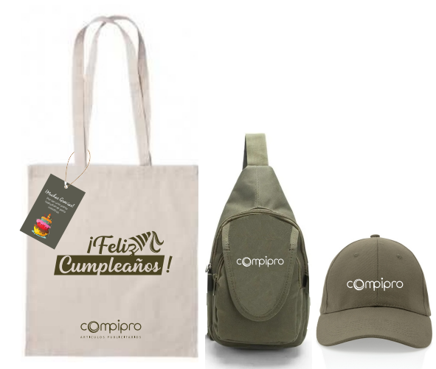   | 600 | S/. 32.90 | 20 a 28 Dias utiles por cada parcial de 50 unidades | KIT CUMPLEAÑOS BOLSA TOCUYO Material: Tocuyo 100% algodón. Medidas: 42 x 38 cm Descripción: Bolsa con asas, sin fuelle. Color: Natural 2 Chocolates con Leche Hershey's Sabor:Cookies 'and' Crem Peso: 20g VELA Modelo :"Feliz cumpleaños" Colores: dorado y plateado Tamaño pequeño. MOCHILA CRUZADA Material: Lona Medidas: 30 x 20 x 7 cm aprox. Modelo: 1 Bolsillo principal, 1 bolsillo delantero (horizontal) con forro, ambos con cierre #8. Interior principal sin forro. Asa para mano (opcional) y asa cruzada para cuerpo en cinta rigida de color a elegir. Color a elegir *Incluye logo a 1 color en cada producto *Arte y diseño debe ser facilitado por el cliente ---------------- Presentacion del kit: en cajas grupales, no bolsa individual *incluye armado del kit *CORTESÏA: 1 tarjeta saludo o con mensaje personalizado de campaña | S/. 19,740.00 | pago: 50/50 entrega chorrillos : oficina (pero considerar almacen) entrega de 50 kits x mes Pagop unico en Enero | DANTE - scorpsac / GUSTAVO / IMPORTACIONES KTK / https://vegastoreperu.com/producto/hersheys-cookies-display-18un-x-20g/ / AMACARD o LASER COLRO / COMPINA Serv armado | bolsa tocuyo S/5.90+ igv / Mochila cruzada S/ 10.50 +igv / Velas S/1.50 INCLUYE IGV / chocolate S/32 x Display 18un x 20g INCLUYE IGV / TARJETA S/0.75 INCLYE IGV /} Por persona S/60 3 perosnas = S/180 |  |  | S/. 22.08 | 35 | S/. 7.73 | S/. 4,636.65 | S/. 29.81 | 600 | S/. 94.16 | S/. 540.00 | S/. 18,518.39 | COTINGENCIA | S/. 60.00 | 1 | 1 | 1 | S/. 60.00 | S/. 116.40 | S/. 373.90 | S/. 19,068.68 | S/. 31.78 | S/. 5.72 | S/. 37.50 | S/. 2,200.00
 |  |  |  |  |  |  |  |  | 31.9
2 | ENTREGA PARCIALES |  |  | 12 | S/. 150.00 | 1 Dias utiles X cada entrega parcial | ENTREGAS PARCIALES- A CHORRILLOS *Movilidad por entrega, en base a 12 entregas parciales de 50 kits x mes | S/. 1,800.00 | Hasta 120 o S/90 si es en ofcina

FEBRERO
COTIZACIÓN PROPUESTA_MUG DIA DE LA MUJER_27.02.2026 |  |  |  |  |  |  |  |  |  | MARGEN GANANCIA, MINIMA - S/.150 - PARA PEDIDOS POCOS COMO 30 -50-100 UNID. DE PRODUCTOS ECONOMICOS (EJM. LAPICEROS, LLAVEROS PLASTICOS) PROMEDIA - S/.400 A 500 - PARA PEDIDOS MAS DE 150 UNID DE PRODCUCTOS COSTO MEDIO-ALTO (EJM. LAPICEROS METALICOS)
Nº | Cód. Artíc. | Artículo | Foto | Cant. | Costo uni. NO IGV (S/.) | Tiempo Entrega | Detalles | Costo Total. NO IGV (S/.) |  | proveedor | Cod. Prod. Prov. | Obseraciones | costo $ | COSTO S/. | % | Resultado | Margen | Total | Cantidad | Costo MUESTRA Unidad | Movilidad | Total Producto | Tipo de Impresión | Costo impresión | Cant Color | Cant Lados | Cantidad por Millar | Costo Impresión | Empaq | Seguro CRT | Total | Costo S/. Sin IGV | I.G.V | TOTAL
1 | VASO TERMICO |  | imagen referencial | 102 | S/. 24.99 | 5 DE MARZO FIN DEL DIA * SI SE APRUEBA HOY ANTES DE LAS 5 PM | VASO TERMICO Modelo: Acero de alta calidad que permite mantener el frío de sus bebidas y contiene una tapa transparente antiderrames. Material: Acero inoxidable Capacidad: 350 ml Color: Oro rosa Presentacion: Caja individual blanca *Incluye 1 logo a 1 color a 1 lado del mug y 1 frase en 1 cara del mug a 1 EN GRABADO LASER *Arte y diseño facilitado por el cliente. | S/. 2,548.98 |  | CASA HUAMANI | S/14 incluyen IGVIGV |  |  | S/. 13.04 | 45.3 | S/. 5.91 | S/. 602.69 | S/. 18.95 | 102 | S/. 26.09 | S/. 120.00 | S/. 2,079.21 | GRAVOART | S/. 432.00 | 1 | 1 | 1 | S/. 432.00 | S/. 10.99 | S/. 25.22 | S/. 2,547.42 | S/. 24.97 | S/. 4.50 | S/. 29.47

COTIZACIÓN PROPUESTA_MUG DIA DE LA MUJER_27.02.2026 |  |  |  |  |  |  |  |  |  | MARGEN GANANCIA, MINIMA - S/.150 - PARA PEDIDOS POCOS COMO 30 -50-100 UNID. DE PRODUCTOS ECONOMICOS (EJM. LAPICEROS, LLAVEROS PLASTICOS) PROMEDIA - S/.400 A 500 - PARA PEDIDOS MAS DE 150 UNID DE PRODCUCTOS COSTO MEDIO-ALTO (EJM. LAPICEROS METALICOS)
Nº | Cód. Artíc. | Artículo | Foto | Cant. | Costo uni. NO IGV (S/.) | Tiempo Entrega | Detalles | Costo Total. NO IGV (S/.) |  | proveedor | Cod. Prod. Prov. | Obseraciones | costo $ | COSTO S/. | % | Resultado | Margen | Total | Cantidad | Costo MUESTRA Unidad | Movilidad | Total Producto | Tipo de Impresión | Costo impresión | Cant Color | Cant Lados | Cantidad por Millar | Costo Impresión | Empaq | Seguro CRT | Total | Costo S/. Sin IGV | I.G.V | TOTAL
1 | VASO TERMICO |  | imagen referencial | 107 | S/. 24.99 | 5 DE MARZO FIN DEL DIA * SI SE APRUEBA HOY ANTES DE LAS 5 PM | VASO TERMICO Modelo: Acero de alta calidad que permite mantener el frío de sus bebidas y contiene una tapa transparente antiderrames. Material: Acero inoxidable Capacidad: 350 ml Color: Oro rosa Presentacion: Caja individual blanca *Incluye 1 logo a 1 color a 1 lado del mug y 1 frase en 1 cara del mug a 1 color *Arte y diseño facilitado por el cliente. ------------------------------------ +5.50 C/U por grabado de laser por 1 logo y 1 frase en cada cara | S/. 2,673.93 |  | CASA HUAMANI | S/14 incluyen IGVIGV |  |  | S/. 12.17 | 58 | S/. 7.06 | S/. 755.51 | S/. 19.23 | 107 | S/. 24.35 | S/. 120.00 | S/. 2,202.47 | WE CREATE WILFREDO Cel. 932 713 618 precio referencial | S/. 432.00 | 1 | 1 | 1 | S/. 432.00 | S/. 11.53 | S/. 26.46 | S/. 2,672.46 | S/. 24.98 | S/. 4.50 | S/. 29.47

COTIZACIÓN PROPUESTA_MUG DIA DE LA MUJER_27.02.2026 |  |  |  |  |  |  |  |  |  | MARGEN GANANCIA, MINIMA - S/.150 - PARA PEDIDOS POCOS COMO 30 -50-100 UNID. DE PRODUCTOS ECONOMICOS (EJM. LAPICEROS, LLAVEROS PLASTICOS) PROMEDIA - S/.400 A 500 - PARA PEDIDOS MAS DE 150 UNID DE PRODCUCTOS COSTO MEDIO-ALTO (EJM. LAPICEROS METALICOS)
Nº | Cód. Artíc. | Artículo | Foto | Cant. | Costo uni. NO IGV (S/.) | Tiempo Entrega | Detalles | Costo Total. NO IGV (S/.) |  | proveedor | Cod. Prod. Prov. | Obseraciones | costo $ | COSTO S/. | % | Resultado | Margen | Total | Cantidad | Costo MUESTRA Unidad | Movilidad | Total Producto | Tipo de Impresión | Costo impresión | Cant Color | Cant Lados | Cantidad por Millar | Costo Impresión | Empaq | Seguro CRT | Total | Costo S/. Sin IGV | I.G.V | TOTAL
1 | VASO TERMICO |  | imagen referencial | 107 | S/. 24.29 | 5 DE MARZO FIN DEL DIA * SI SE APRUEBA HOY ANTES DE LAS 5 PM | VASO TERMICO Modelo: Acero de alta calidad que permite mantener el frío de sus bebidas y contiene una tapa transparente antiderrames. Material: Acero inoxidable Capacidad: 350 ml Color: Blanco Presentacion: Caja individual blanca *Incluye1 logo a full color a 1 lado del mug y 1 frase en 1 cara del mug *Arte y diseño facilitado por el cliente. | S/. 2,599.03 |  | MIGUEL ESCORPSAC | S/18.50 incluído IGV |  |  | S/. 16.09 | 38.5 | S/. 6.19 | S/. 662.70 | S/. 22.28 | 107 | S/. 32.17 | S/. 120.00 | S/. 2,536.18 | YA INCLUYE | S/. 0.00 | 1 | 1 | 1 | S/. 0.00 | S/. 11.53 | S/. 38.22 | S/. 2,585.93 | S/. 24.17 | S/. 4.35 | S/. 28.52
2 | VASO TERMICO |  | 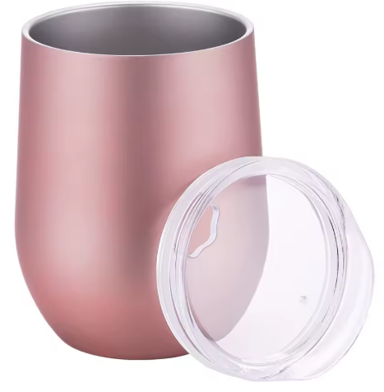 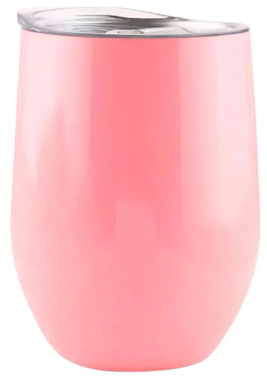 imagen referencial | 107 | S/. 23.99 |  | VASO TERMICO Modelo: Acero de alta calidad que permite mantener el frío de sus bebidas y contiene una tapa transparente antiderrames. Material: Acero inoxidable Capacidad: 350 ml Colores: Rosado o Oro rosa Presentacion: Caja individual blanca *Incluye1 logo a 1 color a 1 lado del mug y 1 frase en 1 cara del mug a 1 color *Arte y diseño facilitado por el cliente. ------------------------------------ +5.50 C/U por grabado de laser por 1 logo y 1 frase en cada cara | S/. 2,566.93 |  | CASA HUAMANI | S/14 +IGV IGV |  |  | S/. 14.00 | 40.1 | S/. 5.61 | S/. 600.70 | S/. 19.61 | 107 | S/. 28.00 | S/. 150.00 | S/. 2,276.70 | WE CREATE WILFREDO Cel. 932 713 618 precio referencial | S/. 120.00 | 1 | 2 | 1 | S/. 240.00 | S/. 11.53 | S/. 37.92 | S/. 2,566.15 | S/. 23.98 | S/. 4.32 | S/. 28.30

 |  |  |  |  |  |  |  |  |  |  |  |  |  |  |  |  |  |  |  |  |  |  |  | 436

 |  |  |  |  |  |  |  |  | 21.186440678

MARZO
COTIZACIÓN PROPUESTA_MUG DIA DE LA MUJER_27.02.2026 |  |  |  |  |  |  |  |  | MARGEN GANANCIA, MINIMA - S/.150 - PARA PEDIDOS POCOS COMO 30 -50-100 UNID. DE PRODUCTOS ECONOMICOS (EJM. LAPICEROS, LLAVEROS PLASTICOS) PROMEDIA - S/.400 A 500 - PARA PEDIDOS MAS DE 150 UNID DE PRODCUCTOS COSTO MEDIO-ALTO (EJM. LAPICEROS METALICOS)
Nº | Cód. Artíc. | Artículo | Foto | Cant. | Costo uni. NO IGV (S/.) | Tiempo Entrega | Detalles | Costo Total. NO IGV (S/.) | proveedor | Cod. Prod. Prov. | Obseraciones | costo $ | COSTO S/. | % | Resultado | Margen | Total | Cantidad | Costo MUESTRA Unidad | Movilidad | Total Producto | Tipo de Impresión | Costo impresión | Cant Color | Cant Lados | Cantidad por Millar | Costo Impresión | Empaq | Seguro CRT | Total | Costo S/. Sin IGV | I.G.V | TOTAL
1 | COGPI- 1414 | LIBRETA FIBRA DE CAFE | 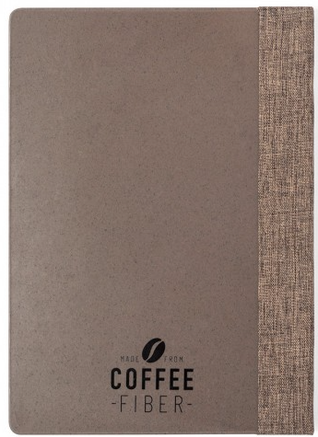 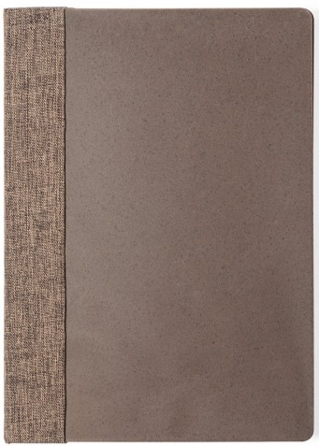  *Imagen referencial | 200 | S/. 48.29 | 10 a 12 dias utiles | LIBRETA FIBRA DE CAFE- IMPORTACIÓN DIRECTA Modelo: Block de notas de linea nature Materual: Fibras de cafe Medida: 21 cm / 14.7 cm / 1.5 cm | 350 gr Color: Natural (marron) Incluye: Interior con 100 hojas de disposición a una raya y distintivo fibra de café en contraportada. Presentacion: Empaque grupal, no bolsa individual *Incluye 1 logo a 1 color por 1 lado *Arte y diseño facilitado por el cliente | S/. 9,658.00 | GLOBAL PROMO ITEMS | Referencia 1414 s/39.15 incluye IGV |  |  | S/. 34.04 | 32.50 | S/. 11.06 | S/. 2,212.83 | S/. 45.11 | 200 | S/. 102.13 | S/. 250.00 | S/. 9,373.65 | TAMPOGRAFIA AMERICANA 100 a S/.80 | S/. 120.00 | 1 | 1 | 1 | S/. 120.00 | S/. 19.40 | S/. 142.70 | S/. 9,655.75 | S/. 48.28 | S/. 8.69 | S/. 56.97
2 | COGPI- 1414 | LIBRETA FIBRA DE PASTO | 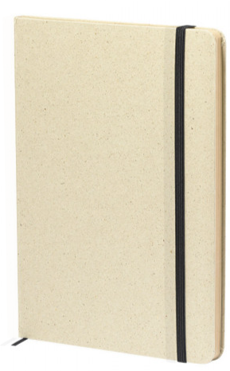 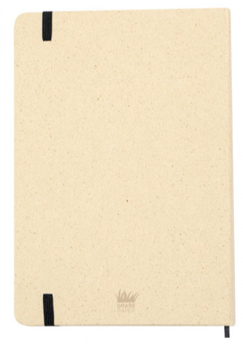 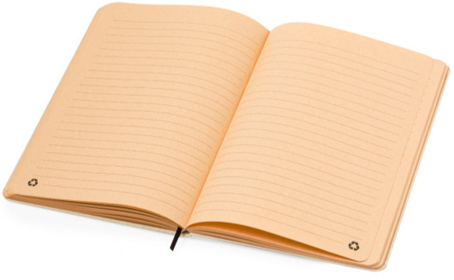 *Imagen referencial | 200 | S/. 27.79 | 10 a 12 dias utiles | LIBRETA FIBRA DE PASTO- IMPORTACIÓN DIRECTA Modelo: Block de tapas duras fabricadas a partir de hierbas recicladas. Materual: Papel de Hierba Medida: 21 cm / 14 cm / 1.3 cm | 220 gr Color: Natural Incluye: Interior con 80 hojas de disposición a una raya y distintivo Logotipo Grass Paper en contraportada. Presentacion: Empaque grupal y embolsado individual *Incluye 1 logo a 1 color por 1 lado *Arte y diseño facilitado por el cliente | S/. 5,558.50 | GLOBAL PROMO ITEMS | Referencia 20943 s/17.17 incluye IGV muestra S/21.46 |  |  | S/. 18.66 | 34.8 | S/. 6.49 | S/. 1,298.80 | S/. 25.15 | 200 | S/. 55.98 | S/. 250.00 | S/. 5,336.95 | TAMPOGRAFIA AMERICANA 100 a S/.80 | S/. 120.00 | 1 | 1 | 1 | S/. 120.00 | S/. 19.40 | S/. 82.15 | S/. 5,558.50 | S/. 27.79 | S/. 5.00 | S/. 32.80
3 | STICKERS- de COUCHE ADHESIVO |  | *Imagen referencial | 500 | S/. 0.99 | 5 a 7 días útiles | STICKERS- de COUCHE ADHESIVO Material: Papel couche adhesico de 90 gr Impresion: Inpresion a full color a un lado Medidas: 7.5 cm de Largo x 3 cm de ancho (Contanto con margen para troquelado) Acabado:Brilloso y troquelado segun su forma y base color transparente y corte individual *Diseño debe ser facilitado por el cliente. | S/. 492.58 | Innova graf / RED FLOWER | Por 500 unidades: S/180 por 1000 unidades: S/250 +IGV / Por 500 unidades: S/55 por 1000 unidades: S/100 +IGV |  |  | S/. 0.11 | 490 | S/. 0.54 | S/. 269.50 | S/. 0.65 | 500 | S/. 1.10 | S/. 150.00 | S/. 475.60 | YA INCLUYE | S/. 0.00 | 1 | 1 | 1 | S/. 0.00 | S/. 9.70 | S/. 7.28 | S/. 492.58 | S/. 0.99 | S/. 0.18 | S/. 1.16
4 | STICKERS- de VINIL ADHESIVO |  |  *Imagen referencial | 500 | S/. 1.19 | 5 a 7 días útiles | STICKERS- de VINIL ADHESIVO Material: Vinil adhesivo laminado Impresion: Inpresion a full color a un lado Medidas: 7.5 cm de Largo x 3 cm de ancho (Contanto con margen para troquelado) Acabado:Brilloso y troquelado segun su forma y base color transparente y corte individual *Diseño debe ser facilitado por el cliente. | S/. 595.55 | RedFlower | Por 500 unidades: S/65 por 1000 unidades: S/110 +IGV |  |  | S/. 0.13 | 555 | S/. 0.72 | S/. 360.75 | S/. 0.85 | 500 | S/. 1.30 | S/. 150.00 | S/. 577.05 | YA INCLUYE | S/. 0.00 | 1 | 1 | 1 | S/. 0.00 | S/. 9.70 | S/. 8.80 | S/. 595.55 | S/. 1.19 | S/. 0.21 | S/. 1.41
5 | STICKERS- de VINIL ADHESIVO TROQUELADO |  | *Imagen Referencial | 500 | S/. 1.99 | Lunes a las 5pm | STICKERS- de VINIL ADHESIVO TROQUELADO Material: Vinil arclad adhesivo laminado - ALTA CALIDAD Impresion: Impresion a full color a un lado Medidas: 7.5 cm de Largo x 3 cm de ancho (Contanto con margen para troquelado) Acabado:Brilloso y troquelado segun su forma y base color transparente y corte individual *Diseño debe ser facilitado por el cliente. | S/. 993.38 | mario | S/63 +IGV |  |  | S/. 0.65 | 150 | S/. 0.98 | S/. 487.50 | S/. 1.63 | 500 | S/. 6.50 | S/. 150.00 | S/. 969.00 | YA INCLUYE | S/. 0.00 | 1 | 1 | 1 | S/. 0.00 | S/. 9.70 | S/. 14.68 | S/. 993.38 | S/. 1.99 | S/. 0.36 | S/. 2.34

MAYO
COTIZACIÓN PROPUESTA_EMUSA_SET HERRAMIENTA EN FORMA LLANTA Y KITS PISCO SACACORCHO_29.05.2026
Nº | Cód. Artíc. | Artículo | Foto | Cant. | Costo uni. NO IGV (S/.) | Tiempo Entrega | Detalles | Costo Total. NO IGV (S/.) | 50/50, chorrillos | proveedor | Cod. Prod. Prov. | Obseraciones | costo $ | COSTO S/. | % | Resultado | Margen | Total | Cantidad | Costo MUESTRA Unidad | Movilidad | Total Producto | Tipo de Impresión | Costo impresión | Cant Color | Cant Lados | Cantidad por Millar | Costo Impresión | Empaq | Seguro CRT | Total | Costo S/. Sin IGV | I.G.V | TOTAL
1 | COEF- JC320 | SET HERRAMIENTA EN FORMA DE LLANTA | 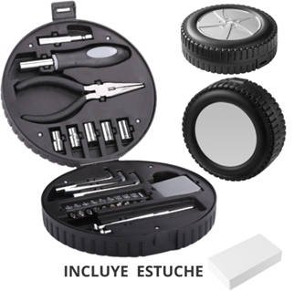 Imagen Referencial | 325 | S/. 40.89 | 7 a 9 dias utiles | SET HERRAMIENTA EN FORMA DE LLANTA Material: Plástico PP Medida: Ancho: 16.3 cm. / Alto: 5.9 cm. / Largo: 16.3 cm. Descripción: Vasos hexagonales para destornillador (5 piezas) Puntas adaptadoras para destornillador (10 piezas) Un alicate de punta fina. Un mango de destornillador. Llave allen para destornillador (3 tamaños) Dos destornilladores con punta de estrella y punta plana. Una wincha. Presentación: Bolsa plástica y caja blanca. *Incluye 1 logo a 1 color por 1 lado en Set Herramientas *Arte y diseño facilitado por el cliente | S/. 13,289.25 |  | EYF / PROMOS MERCH / TIENDA PUBLICITARIA | JC320 / HE-04 | EYF 100 und a S/.2700 +IGV / PROMOS MERCH 100 und a S/.25.50 +IGV / TIENDA PUBLICITARIA 100 und a S/.29.50 Incluido IGV |  | S/. 27.50 | 37.5 | S/. 10.31 | S/. 3,351.56 | S/. 37.81 | 325 | S/. 82.50 | S/. 240.00 | S/. 12,611.56 | WE CREATE Cel.963 258 869 325 und a S/.295.50 +IGV 1 logo 1 color / GRAMPHOS Cel. 994 228 471 325 und a S/.200 +IGV 1 logo 1 color | S/. 325.00 | 1 | 1 | 1 | S/. 325.00 | S/. 60.00 | S/. 129.97 | S/. 13,126.53 | S/. 40.39 | S/. 7.27 | S/. 47.66
2 | KITS DIA DEL PADRE- PISCO Y SACACORCHO |  | 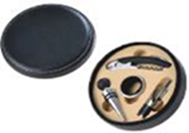 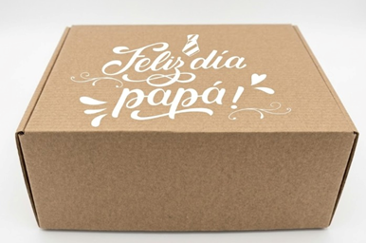 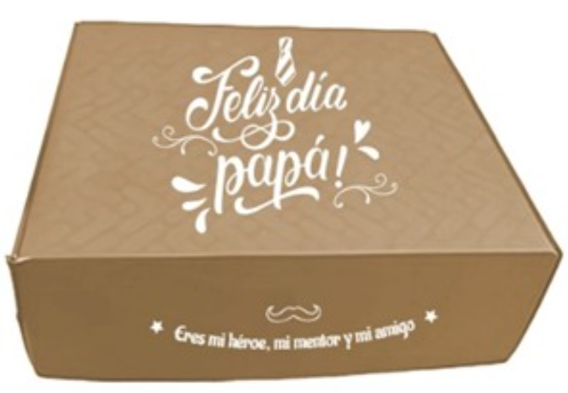 Imagen Referencial | 325 | S/. 85.99 | 10a 12 dias utiles producción + 2 días serv armado. (en menos tiempo previa coordinacion) | KITS DIA DEL PADRE- PISCO Y SACACORCHO SET DE VINOS Material : Biocuero / Medidas : 14.8 cm de diametro x 4.5 cm de alto Contiene : 01 Sacacorcho , 01 Tapón, 01 Anillo antigoteo, 01 Pico Vertidor PISCO Material pavonado /Contenido:Quebranta o acholado Capacidad 500ml / Medida:32 cm x 6.5 cm diametro TARJETA Material couche 300 gr. / Medida 10 x 10 cm Incluye impresion full color tira y retira CAJA ESTUCHE Material: Microcorrugado Medida:45 x 33 x 15 cm Aprox. **Incluye SERVICIO ARMADO con productos Set vino y Pisco dentro de la caja + viruta, tarjeta y moño Presentacion Grupal: Cajas grupales *Incluye 1 logo a 1 color por 1 lado en el set de vinos estuche, pisco y caja estuche *Arte y diseño facilitado por el cliente +S/,0,90 en caso desean vaya otro logo a 1 color en lado frontal de caja | S/. 27,946.75 | La tarjeta se le pUEDE DAR COMO cortesia SI SE BUSCA BAJAR PRECIO o dar un plus ya para cerrar venta Si se quita moño permite ajustar precio | PROMOS MERCH / LAS RIBERAS PISCO Y VINOS Giovani Cel.980996026 / INNOVAGRAF Cel.966760501 / C&M CAJAS Cesar Cel.998523957 / COMPINA | ACP-01 | PROMOS MERCH Set de vinos 100 und a S/.27.50 +IGV / LAS RIBERAS PISCO Y VINOS Pisco 325 und a S/.24.00 incluido IGV Incluye logo de 1 hasta 2 colores Entrega caja grupal Costo adicional bolsita tocuyo con logo full color S/.29.00 Tiempo 5 a 7 dias / INNOVAGRAF Precio ref. Tarjeta Couche 10 x 10 cm 325 und S/.100 +IGV Impresion tira y retira | C&M CAJAS Caja 325und a S/.1270 +IGV A-22 (45X33X15) impreso en tapa a un color Tiempo 4 dias Costo adicional Impresión en la pestaña de adelante seria + S/. 80.00 / COMPINA Viruta 1kilo Color natural S/. 25 +IGV 3 a 5 kilos para las 325 cajas Precio ref. Moño S/.1.00 +IGV C/U - Ref proy Smart Fit x dia dle Padre , moño x S/35 x ciento, base 1mil SERIVICIO DE ARMADO S/.1.20 +IGV C/U (Ref 2 personas x 2 dias= S60*2*2 = S/240) | S/. 59.35 | 38 | S/. 22.55 | S/. 7,329.25 | S/. 81.90 | 325 | S/. 118.69 | S/. 480.00 | S/. 27,215.44 | WE CREATE Cel.963 258 869 Precio ref. 325 und a S/.295.50 +IGV 1 logo 1 color / GRAMPHOS Cel. 994 228 471 325 und a S/.160 +IGV 1 logo 1 color | S/. 320.00 | 1 | 1 | 1 | S/. 320.00 | S/. 135.42 | S/. 276.71 | S/. 27,947.57 | S/. 85.99 | S/. 15.48 | S/. 101.47

COTIZACIÓN PROPUESTA_EMUSA_PELOTA ANTI ESTRES_05.05.2026
Nº | Cód. Artíc. | Artículo | Foto | Cant. | Costo uni. NO IGV (S/.) | Tiempo Entrega | Detalles | Costo Total. NO IGV (S/.) | 50/50, DETALLAR DISTRITO | proveedor | Cod. Prod. Prov. | Obseraciones | costo $ | COSTO S/. | % | Resultado | Margen | Total | Cantidad | Costo MUESTRA Unidad | Movilidad | Total Producto | Tipo de Impresión | Costo impresión | Cant Color | Cant Lados | Cantidad por Millar | Costo Impresión | Empaq | Seguro CRT | Total | Costo S/. Sin IGV | I.G.V | TOTAL
1 | COEF-SFPU-7B LCPU-7B | PELOTA ANTIESTRÉS | Imagen Referencial | 250 | S/. 4.49 | 5 a 7dias utiles | PELOTA ANTIESTRES Material: Espuma de Goma Medidas: Diámetro: 6.3 cm. Color: Blanco Presentacion: Grupal *Incluye 1 logo a full color ambos lados *Arte y diseño facilitado por el cliente *No incluye desarrollo de MUESTAR FISICA | S/. 1,122.50 |  | EYF / CHIPER | EYF 100A S/200 + IGV / CHIPER 100 A S/190 INCLUIDO IGV |  |  | S/. 2.00 | 57 | S/. 1.14 | S/. 285.00 | S/. 3.14 | 250 | S/. 10.00 | S/. 60.00 | S/. 855.00 | IMPRESIÓN UV Cel. 936 512 939 250 a s/170 100 a s/80 1 logo full color por ambos lados | S/. 190.00 | 1 | 1 | 1 | S/. 190.00 | S/. 7.00 | S/. 10.52 | S/. 1,062.52 | S/. 4.25 | S/. 0.77 | S/. 5.02
 |  |  |  |  |  |  | SUBTOTAL | S/. 1,122.50
 |  |  |  |  |  |  | IGV | S/. 202.05
 |  |  |  |  |  |  | TOTAL | S/. 1,324.55 | 1324.55

Nº | Cód. Artíc. | Artículo | Foto | Cant. | Costo uni. NO IGV (S/.) | Tiempo Entrega | Detalles | Costo Total. NO IGV (S/.) | 50/50, CHORRILLOS | proveedor | Cod. Prod. Prov. | Obseraciones | costo $ | COSTO S/. | % | Resultado | Margen | Total | Cantidad | Costo MUESTRA Unidad | Movilidad | Total Producto | Tipo de Impresión | Costo impresión | Cant Color | Cant Lados | Cantidad por Millar | Costo Impresión | Empaq | Seguro CRT | Total | Costo S/. Sin IGV | I.G.V | TOTAL
1 | COIF-FB-4009-AM | PELOTA ANTIESTRÉS | Imagen Referencial | 1000 | S/. 3.19 | 7 a 9 días útiles | PELOTA ANTIESTRES Material: Espuma de Goma Medidas: 6.3 cm. Color: Blanco Presentacion: Empaque grupal *Incluye 1 logo a full color ambos lados *Arte y diseño facilitado por el cliente *No incluye desarrollo de MUESTAR FISICA | S/. 3,186.42 |  | IMPORTACIONES FACUNDO / EYF | FB-4009-AM / SFPU-7B | 1000 a 500 a S/. 1800 + IGV / EYF 1000 a 500 a S/. 1800 + IGV |  | S/. 1.80 | 37.5 | S/. 0.68 | S/. 675.00 | S/. 2.48 | 1000 | S/. 12.38 | S/. 180.00 | S/. 2,667.38 | IMPRESIÓN UV Cel. 936 512 939 1000 a S/. 450 500 a S/. 225 1 logo full color por ambos lados | S/. 470.00 | 1 | 1 | 1 | S/. 470.00 | S/. 17.50 | S/. 31.55 | S/. 3,186.42 | S/. 3.19 | S/. 0.57 | S/. 3.76
 |  |  |  | 500 | S/. 3.49 | 5 a 7 días útiles |  | S/. 1,744.93 |  |  |  |  |  | S/. 1.80 | 51 | S/. 0.92 | S/. 459.00 | S/. 2.72 | 500 | S/. 8.15 | S/. 120.00 | S/. 1,487.15 |  | S/. 230.00 | 1 | 1 | 1 | S/. 230.00 | S/. 10.50 | S/. 17.28 | S/. 1,744.93 | S/. 3.49 | S/. 0.63 | S/. 4.12
1 | COEF-SFPU-7B LCPU-7B | PELOTA ANTIESTRÉS | Imagen Referencial | 250 | S/. 4.49 | 5 a 7dias utiles | PELOTA ANTIESTRES Material: Espuma de Goma Medidas: Diámetro: 6.3 cm. Color: Blanco Presentacion: Grupal *Incluye 1 logo a full color ambos lados *Arte y diseño facilitado por el cliente *No incluye desarrollo de MUESTAR FISICA | S/. 1,122.50
 |  |  |  | 100 | S/. 5.89 | 5 a 7dias utiles |  | S/. 589.00 | 50/50, DETALLAR DISTRITO | proveedor | Cod. Prod. Prov. | Obseraciones | costo $ | COSTO S/. | % | Resultado | Margen | Total | Cantidad | Costo MUESTRA Unidad | Movilidad | Total Producto | Tipo de Impresión | Costo impresión | Cant Color | Cant Lados | Cantidad por Millar | Costo Impresión | Empaq | Seguro CRT | Total | Costo S/. Sin IGV | I.G.V | TOTAL
 |  |  |  |  |  |  |  |  |  | EYF / CHIPER | EYF 100A S/200 + IGV / CHIPER 100 A S/190 INCLUIDO IGV |  |  | S/. 2.00 | 57 | S/. 1.14 | S/. 285.00 | S/. 3.14 | 250 | S/. 10.00 | S/. 60.00 | S/. 855.00 | IMPRESIÓN UV Cel. 936 512 939 250 a s/170 100 a s/80 1 logo full color por ambos lados | S/. 190.00 | 1 | 1 | 1 | S/. 190.00 | S/. 7.00 | S/. 10.52 | S/. 1,062.52 | S/. 4.25 | S/. 0.77 | S/. 5.02
 |  |  |  |  |  |  |  |  |  |  |  |  |  | S/. 2.00 | 85 | S/. 1.70 | S/. 170.00 | S/. 3.70 | 100 | S/. 4.00 | S/. 60.00 | S/. 434.00 |  | S/. 100.00 | 1 | 1 | 1 | S/. 100.00 | S/. 3.50 | S/. 5.38 | S/. 542.88 | S/. 5.43 | S/. 0.98 | S/. 6.41

COTIZACIÓN PROPUESTA_EMUSA_PELOTA ANTI ESTRES_06.05.2026
Nº | Cód. Artíc. | Artículo | Foto | Cant. | Costo uni. NO IGV (S/.) | Tiempo Entrega | Detalles | Costo Total. NO IGV (S/.) | 50/50, CHORRILLOS | proveedor | Cod. Prod. Prov. | Obseraciones | costo $ | COSTO S/. | % | Resultado | Margen | Total | Cantidad | Costo MUESTRA Unidad | Movilidad | Total Producto | Tipo de Impresión | Costo impresión | Cant Color | Cant Lados | Cantidad por Millar | Costo Impresión | Empaq | Seguro CRT | Total | Costo S/. Sin IGV | I.G.V | TOTAL
1 | COIF-FB-4009-AM | PELOTA ANTIESTRÉS | Imagen Referencial | 1000 | S/. 3.15 | 7 a 9 días útiles | PELOTA ANTIESTRES Material: Espuma de Goma Medidas: 6.3 cm. Color: Blanco Presentacion: Empaque grupal *Incluye 1 logo a full color ambos lados *Arte y diseño facilitado por el cliente *No incluye desarrollo de MUESTAR FISICA | S/. 3,146.23 |  | IMPORTACIONES FACUNDO / EYF | FB-4009-AM / SFPU-7B | 1000 a 500 a S/. 1800 + IGV / EYF 1000 a 500 a S/. 1800 + IGV |  | S/. 1.80 | 35.3 | S/. 0.64 | S/. 635.40 | S/. 2.44 | 1000 | S/. 12.18 | S/. 180.00 | S/. 2,627.58 | IMPRESIÓN UV Cel. 936 512 939 1000 a S/. 450 500 a S/. 225 1 logo full color por ambos lados | S/. 470.00 | 1 | 1 | 1 | S/. 470.00 | S/. 17.50 | S/. 31.15 | S/. 3,146.23 | S/. 3.15 | S/. 0.57 | S/. 3.71
 |  |  |  | 500 | S/. 3.29 | 5 a 7 días útiles |  | S/. 1,647.08 |  |  |  |  |  | S/. 1.80 | 40.3 | S/. 0.73 | S/. 362.70 | S/. 2.53 | 500 | S/. 7.58 | S/. 120.00 | S/. 1,390.28 |  | S/. 230.00 | 1 | 1 | 1 | S/. 230.00 | S/. 10.50 | S/. 16.31 | S/. 1,647.08 | S/. 3.29 | S/. 0.59 | S/. 3.89

COTIZACIÓN PROPUESTA_EMUSA_PELOTA ANTI ESTRES_05.05.2026
Nº | Cód. Artíc. | Artículo | Foto | Cant. | Costo uni. NO IGV (S/.) | Tiempo Entrega | Detalles | Costo Total. NO IGV (S/.) | 50/50, DETALLAR DISTRITO | proveedor | Cod. Prod. Prov. | Obseraciones | costo $ | COSTO S/. | % | Resultado | Margen | Total | Cantidad | Costo MUESTRA Unidad | Movilidad | Total Producto | Tipo de Impresión | Costo impresión | Cant Color | Cant Lados | Cantidad por Millar | Costo Impresión | Empaq | Seguro CRT | Total | Costo S/. Sin IGV | I.G.V | TOTAL
1 | COEF-SFPU-7B LCPU-7B | PELOTA ANTIESTRÉS |  Imagen Referencial | 250 | S/. 4.49 | 5 a 7dias utiles | PELOTA ANTIESTRES Material: Espuma de Goma Medidas: Diámetro: 6.3 cm. Color: Blanco Presentacion: Grupal *Incluye 1 logo a full color ambos lados *Arte y diseño facilitado por el cliente *No incluye desarrollo de MUESTAR FISICA | S/. 1,122.50 |  | EYF / CHIPER | EYF 100A S/200 + IGV / CHIPER 100 A S/190 INCLUIDO IGV |  |  | S/. 2.00 | 57 | S/. 1.14 | S/. 285.00 | S/. 3.14 | 250 | S/. 10.00 | S/. 60.00 | S/. 855.00 | IMPRESIÓN UV Cel. 936 512 939 250 a s/170 100 a s/80 1 logo full color por ambos lados | S/. 190.00 | 1 | 1 | 1 | S/. 190.00 | S/. 7.00 | S/. 10.52 | S/. 1,062.52 | S/. 4.25 | S/. 0.77 | S/. 5.02
 |  |  |  | 100 | S/. 5.89 | 5 a 7dias utiles |  | S/. 589.00 |  |  |  |  |  | S/. 2.00 | 85 | S/. 1.70 | S/. 170.00 | S/. 3.70 | 100 | S/. 4.00 | S/. 60.00 | S/. 434.00 |  | S/. 100.00 | 1 | 1 | 1 | S/. 100.00 | S/. 3.50 | S/. 5.38 | S/. 542.88 | S/. 5.43 | S/. 0.98 | S/. 6.41

 |  |  |  |  |  |  | SUB TOTAL
 |  |  |  |  |  |  | IGV
 |  |  |  |  |  |  | TOTAL |  |  |  |  |  |  |  |  |  |  |  | 4

